Reseña
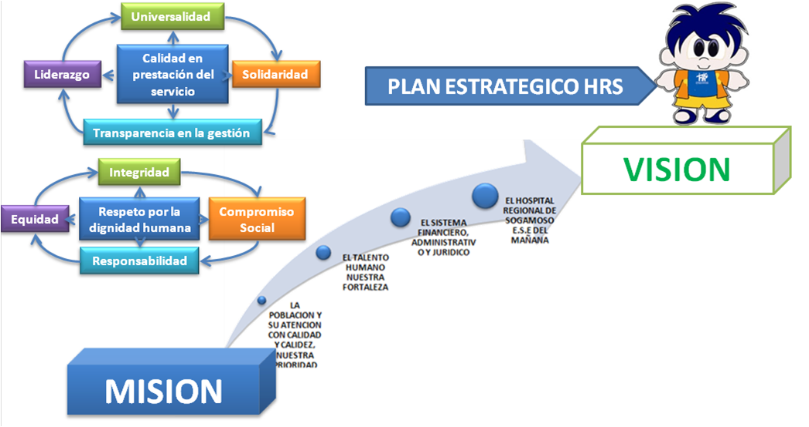
 | HOSPITAL REGIONAL DE SOGAMOSO |  | CODIGO:
 |  |  | FECHA: 24/01/2017
 | PLAN ANTICORRUPCION Y ATENCION AL CIUDADANO |  | VESION: 0
 |  |  | PESTAÑA: RESEÑA

Mediante Acuerdo No 13 del 30 de Septiembre de 2016 se aprobó y adoptó el Plan de Desarrollo y la plataforma estrategica para la vigencia 2016 - 2020.
A continuacion se presenta las generalidades de la Plataforma Estrategica para el periodo respectivo:

MISION: | Somos una Institución prestadora de servicios de salud de carácter público, de mediana complejidad con talento humano idóneo, óptima tecnología e infraestructura, brindando servicios con altos estándares de calidad, para contribuir al bienestar de nuestros usuarios, sus familias y el medio ambiente con responsabilidad social

VISION: | Ser una Institución acreditada en la prestación de servicios de salud, con énfasis en programas dirigidos a la mujer y a la primera infancia

PRINCIPIOS: | Calidad en prestación del servicio | Entendida como la satisfacción de necesidades y expectativas de clientes y sus familias

 | Universalidad | Definida como la atención a todos los usuarios, sin discriminación de ningún tipo y en todas las etapas de la vida

 | Solidaridad | Entendida como la concentración de todos los esfuerzos, enfocados hacia un mismo fin, reaccionando fraternalmente en las relaciones cotidianas actuando con idoneidad ante las adversidades

 | Transparencia en la gestión | Definida como el compromiso institucional en cuanto a la lucha contra la corrupción. Se enmarca dentro del contexto ético y organizativo del Hospital, la cual tiene implícito el principio de publicidad consagrado en la constitución nacional y la obligación de rendir cuentas

 | Liderazgo | Entendida como el factor diferenciador de la Entidad en donde a través del conjunto de habilidades tanto gerenciales como propias de la prestación del servicio de salud se fortalece constantemente el buen nombre del Hospital, configurándolo como un ejemplo a seguir

VALORES: | Respeto por la dignidad humana | Entendida como el reconocimiento de los derechos universales, el trato digno a las personas contribuyendo a mejorar su calidad de vida

 | Integridad | Que se deberá reflejar en todos los actos personales, profesionales con ética, transparencia, pulcritud, honradez, equidad y confiabilidad preservando los principios para la correcta conducta humana respecto de la vida, así como del ambiente en el que pueden darse condiciones aceptables para la misma

 | Compromiso Social | Es hacer de la mejor manera lo que nos corresponde, con efectividad, calidad y compromiso sin perder de vista el beneficio colectivo de la comunidad a la que servimos y en la cual estamos

 | Responsabilidad | Entendida como la obligación y/o capacidad de responder y cumplir cabalmente por los actos propios y en algunos casos de los ajenos, talento humano cumplidor de sus deberes y obligaciones

 | Equidad | Facilitamos el desarrollo integral del usuario y su familia mediante la distribución justa e imparcial de los beneficios

MAPA DE PROCESOS
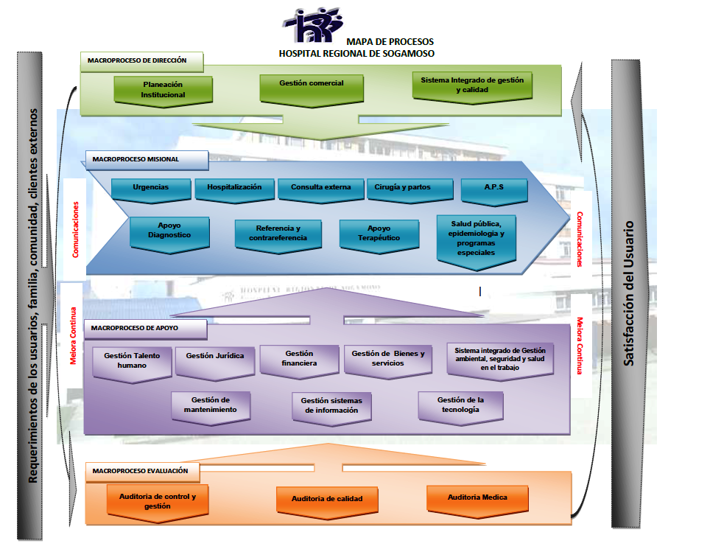

PLAN ESTRATEGICO 2016 - 2020

